Blad1
Station | Datum | Rutparnr | Behandling fräst ofräst | Jordtyp | Veghöjd(cm) | Förna(cm) | Grävhål | Antal smårutor med > 50% bar jord | Antal smårutor med > 50% sten | Antal smårutor med > 50% gräs | Art | Förekomst (antal rutor av 25)
Norra Valbo | 20200615 | 1 | Ofräst | Fuktighållande naturgrus alla dimensioner upptill 1 dmsten | 0 | 0 | 0 | 0 | 2 | 5 | Rödven | 23
 |  |  |  |  |  |  |  |  |  |  | Rödsvingel | 3
 |  |  |  |  |  |  |  |  |  |  | Knippfryle | 7
 |  |  |  |  |  |  |  |  |  |  | Hönsarv | 1
 |  |  |  |  |  |  |  |  |  |  | Äkta johannesört | 8
 |  |  |  |  |  |  |  |  |  |  | Vårtbjörk | 25
 |  |  |  |  |  |  |  |  |  |  | Renfana | 4
 |  |  |  |  |  |  |  |  |  |  | Ängssyra | 1
 |  |  |  |  |  |  |  |  |  |  | Rödklöver | 4
 |  |  |  |  |  |  |  |  |  |  | Humlelucern | 1
 |  |  |  |  |  |  |  |  |  |  | Kråkvicker | 1
 | 20200615 | 2 | Ofräst |  | 0 | 0 | 0 | 0 | 4 | 1 | Knippfryle | 5
 |  |  |  |  |  |  |  |  |  |  | Rödven | 22
 |  |  |  |  |  |  |  |  |  |  | Renfana | 3
 |  |  |  |  |  |  |  |  |  |  | Äkta johannesört | 8
 |  |  |  |  |  |  |  |  |  |  | Vitklöver | 1
 |  |  |  |  |  |  |  |  |  |  | Vårtbjörk | 22
 |  |  |  |  |  |  |  |  |  |  | Kråkvicker | 3
 |  |  |  |  |  |  |  |  |  |  | Knytling | 4
 |  | 3 | Ofräst |  | 0 | 0 | 0 | 1 | 2 | 1 | Knippfryle | 5
 |  |  |  |  |  |  |  |  |  |  | Renfana | 2
 |  |  |  |  |  |  |  |  |  |  | Kråkvicker | 1
 |  |  |  |  |  |  |  |  |  |  | Stormåra | 1
 |  |  |  |  |  |  |  |  |  |  | Hönsarv | 1
 |  |  |  |  |  |  |  |  |  |  | Knytling | 7
 |  |  |  |  |  |  |  |  |  |  | Äkta johannesört | 5
 |  |  |  |  |  |  |  |  |  |  | Rödklöver | 1
 |  |  |  |  |  |  |  |  |  |  | Ängsklocka | 3
 |  |  |  |  |  |  |  |  |  |  | Humlelucern | 3
 |  |  |  |  |  |  |  |  |  |  | Tall | 1
 |  |  |  |  |  |  |  |  |  |  | Vårtbjörk | 12
 |  | 1 | Fräst |  | 0 | 0 | 0 | 21 | 4 | 0 | Äkta johannesört | 5
 |  |  |  |  |  |  |  |  |  |  | Maskros | 2
 |  |  |  |  |  |  |  |  |  |  | Tall | 1
 |  |  |  |  |  |  |  |  |  |  | Knippfryle | 1
 |  |  |  |  |  |  |  |  |  |  | Rödsvingel | 3
 |  |  |  |  |  |  |  |  |  |  | Rödven | 1
 |  |  |  |  |  |  |  |  |  |  | Hönsarv | 2
 |  |  |  |  |  |  |  |  |  |  | Humlelucern | 1
 |  |  |  |  |  |  |  |  |  |  | Svinmolke | 2
 |  | 2 | Fräst | F | 0 | 0 | 0 | 21 | 4 | 0 | Äkta johannesört | 14
 |  |  |  |  |  |  |  |  |  |  | Hönsarv | 4
 |  |  |  |  |  |  |  |  |  |  | Humlelucern | 1
 |  |  |  | F |  |  |  |  |  |  | Sparvvicker | 2
 |  |  |  |  |  |  |  |  |  |  | Kråkvicker | 1
 |  |  |  |  |  |  |  |  |  |  | Rödven | 6
 |  |  |  |  |  |  |  |  |  |  | Knytling | 1
 |  |  |  |  |  |  |  |  |  |  | Brunört | 1
 |  |  |  |  |  |  |  |  |  |  | Svinmolke | 3
 |  | 3 | Fräst | F | 0 | 0 | 0 | 22 | 3 | 0 | Kråkvicker | 3
 |  |  |  |  |  |  |  |  |  |  | Rödven | 1
 |  |  |  |  |  |  |  |  |  |  | Rödsvingel | 1
 |  |  |  |  |  |  |  |  |  |  | Tall | 1
 |  |  |  |  |  |  |  |  |  |  | Hönsarv | 6
 |  |  |  |  |  |  |  |  |  |  | Äkta johannesört | 8
 |  |  |  |  |  |  |  |  |  |  | Knytling | 1
 |  |  |  |  |  |  |  |  |  |  | Svinmolke | 1
 |  |  |  |  |  |  |  |  |  |  | Knippfryle | 1
 |  | 4 | Fräst |  | 0 | 0 | 0 | 25 | 0 | 0 | Rödven | 3
 |  |  |  |  |  |  |  |  |  |  | Knippfryle | 1
 |  |  |  |  |  |  |  |  |  |  | Rödsvingel | 2
 |  |  |  |  |  |  |  |  |  |  | Åkerfräken | 7
 |  |  |  |  |  |  |  |  |  |  | Hönsarv | 3
 |  |  |  |  |  |  |  |  |  |  | Svinmolke | 2
 |  |  |  |  |  |  |  |  |  |  | Humlelucern | 3
 |  |  |  |  |  |  |  |  |  |  | Äkta johannesört | 14
 |  |  |  |  |  |  |  |  |  |  | Tall | 1
 |  | 5 | Fräst |  | 0 | 0 | 0 | 23 | 2 | 0 | Rödven | 4
 |  |  |  |  |  |  |  |  |  |  | Knippfryle | 2
 |  |  |  |  |  |  |  |  |  |  | Tall | 2
 |  |  |  |  |  |  |  |  |  |  | Svinmolke | 3
 |  |  |  |  |  |  |  |  |  |  | Äkta johannesört | 16
 |  |  |  |  |  |  |  |  |  |  | Ängsklocka | 3
 |  |  |  |  |  |  |  |  |  |  | Hönsarv | 4
 |  |  |  |  |  |  |  |  |  |  | Knytling | 2
 |  |  |  |  |  |  |  |  |  |  | Sparvvicker | 1
 |  |  |  |  |  |  |  |  |  |  | Åkerfräken | 1
 |  |  |  |  |  |  |  |  |  |  | Humlelucern | 2
 |  | 6 | Fräst |  | 0 | 0 | 0 | 18 | 7 | 0 | Rödsvingel | 3
 |  |  |  |  |  |  |  |  |  |  | Knippfryle | 2
 |  |  |  |  |  |  |  |  |  |  | Rödven | 5
 |  |  |  |  |  |  |  |  |  |  | Ängsklocka | 4
 |  |  |  |  |  |  |  |  |  |  | Äkta johannesört | 9
 |  |  |  |  |  |  |  |  |  |  | Stormåra | 1
 |  |  |  |  |  |  |  |  |  |  | Svinmolke | 4
 |  |  |  |  |  |  |  |  |  |  | Humlelucern | 3
 |  |  |  |  |  |  |  |  |  |  | Renfana | 1
 |  |  |  |  |  |  |  |  |  |  | Hönsarv | 4
 |  |  |  |  |  |  |  |  |  |  | Vårtbjörk | 2
 |  | 4 | Ofräst |  | 2.5 | 0.5 | 0 | 0 | 0 | 3 | Åkerfräken | 23
 |  |  |  |  |  |  |  |  |  |  | Rödsvingel | 25
 |  |  |  |  |  |  |  |  |  |  | Rödven | 23
 |  |  |  |  |  |  |  |  |  |  | Äkta johannesört | 8
 |  |  |  |  |  |  |  |  |  |  | Brunört | 25
 |  |  |  |  |  |  |  |  |  |  | Rödklöver | 2
 |  |  |  |  |  |  |  |  |  |  | Renfana | 2
 |  |  |  |  |  |  |  |  |  |  | Vårtbjörk | 18
 |  |  |  |  |  |  |  |  |  |  | Kråkvicker | 1
 |  |  |  |  |  |  |  |  |  |  | Knippfryle | 10
 |  |  |  |  |  |  |  |  |  |  | Käringtand | 3
 |  |  |  |  |  |  |  |  |  |  | Humlelucern | 1
 |  |  |  |  |  |  |  |  |  |  | Åkervädd | 1
 |  | 5 | Ofräst |  | 2.5 | 0 | 0 | 0 | 1 | 0 | Åkerfräken | 25
 |  |  |  |  |  |  |  |  |  |  | Knippfryle | 22
 |  |  |  |  |  |  |  |  |  |  | Äkta johannesört | 23
 |  |  |  |  |  |  |  |  |  |  | Ängsklocka | 2
 |  |  |  |  |  |  |  |  |  |  | Ängssyra | 5
 |  |  |  |  |  |  |  |  |  |  | Vårtbjörk | 22
 |  |  |  |  |  |  |  |  |  |  | Kråkvicker | 3
 |  |  |  |  |  |  |  |  |  |  | Brunört | 25
 |  |  |  |  |  |  |  |  |  |  | Lönn | 1
 |  |  |  |  |  |  |  |  |  |  | Käringtand | 4
 |  |  |  |  |  |  |  |  |  |  | Åkervädd | 1
 |  |  |  |  |  |  |  |  |  |  | Humlelucern | 1
 |  |  |  |  |  |  |  |  |  |  | Rödsvingel | 21
 |  |  |  |  |  |  |  |  |  |  | Renfana | 2
 |  |  |  |  |  |  |  |  |  |  | Vitklöver | 1
 |  |  |  |  |  |  |  |  |  |  | Hönsarv | 3
 |  |  |  |  |  |  |  |  |  |  | Rödven | 6
 |  |  |  |  |  |  |  |  |  |  | Rödklöver | 1
 |  | 6 | Ofräst |  | 1 | 0 | 0 | 0 | 5 | 3 | Rödsvingel | 21
 |  |  |  |  |  |  |  |  |  |  | Rödven | 7
 |  |  |  |  |  |  |  |  |  |  | Kråkvicker | 2
 |  |  |  |  |  |  |  |  |  |  | Käringtand | 5
 |  |  |  |  |  |  |  |  |  |  | Humlelucern | 3
 |  |  |  |  |  |  |  |  |  |  | Ängssyra | 1
 |  |  |  |  |  |  |  |  |  |  | Renfana | 1
 |  |  |  |  |  |  |  |  |  |  | Äkta johannesört | 15
 |  |  |  |  |  |  |  |  |  |  | Knippfryle | 13
 |  |  |  |  |  |  |  |  |  |  | Åkerfräken | 18
 |  |  |  |  |  |  |  |  |  |  | Vårtbjörk | 24
 |  |  |  |  |  |  |  |  |  |  | Ängsklocka | 5
 |  |  |  |  |  |  |  |  |  |  | Hönsarv | 2
 |  |  |  |  |  |  |  |  |  |  | Brunört | 4
 |  |  |  |  |  |  |  |  |  |  | Åkervädd | 2
 |  |  |  |  |  |  |  |  |  |  | Rödklöver | 1
 |  |  |  |  |  |  |  |  |  |  | Renfana | 1
Norra Valbo |  | 7 | Ofäst |  | 1 | 0 | 0 | 0 | 2 | 0 | Åkervädd | 4
 |  |  |  |  |  |  |  |  |  |  | Sälg | 13
 |  |  |  |  |  |  |  |  |  |  | Tall | 2
 |  |  |  |  |  |  |  |  |  |  | Renfana | 2
 |  |  |  |  |  |  |  |  |  |  | Brunört | 14
 |  |  |  |  |  |  |  |  |  |  | Ängssyra | 4
 |  |  |  |  |  |  |  |  |  |  | Hönsarv | 3
 |  |  |  |  |  |  |  |  |  |  | Vårtbjörk | 15
 |  |  |  |  |  |  |  |  |  |  | Humlelucern | 3
 |  |  |  |  |  |  |  |  |  |  | Äkta johannesört | 18
 |  |  |  |  |  |  |  |  |  |  | Rödsvingel | 24
 |  |  |  |  |  |  |  |  |  |  | Knippfryle | 18
 |  |  |  |  |  |  |  |  |  |  | Ängsklocka | 1
 |  |  |  |  |  |  |  |  |  |  | Rödven | 4
 |  |  |  |  |  |  |  |  |  |  | Åkerfräken | 15
 |  |  |  |  |  |  |  |  |  |  | Rödklöver | 2
 |  | 8 |  |  | 1.5 | 0 | 0 | 1 | 3 | 5 | Åkerfräken | 11
 |  |  |  |  |  |  |  |  |  |  | Renfana | 4
 |  |  |  |  |  |  |  |  |  |  | Knippfryle | 10
 |  |  |  |  |  |  |  |  |  |  | Käringtand | 5
 |  |  |  |  |  |  |  |  |  |  | Humlelucern | 3
 |  |  |  |  |  |  |  |  |  |  | Äkta johannesört | 12
 |  |  |  |  |  |  |  |  |  |  | Rödklöver | 3
 |  |  |  |  |  |  |  |  |  |  | Vårtbjörk | 18
 |  |  |  |  |  |  |  |  |  |  | Rödsvingel | 24
 |  |  |  |  |  |  |  |  |  |  | Rödven | 1
 |  |  |  |  |  |  |  |  |  |  | Ängsklocka | 1
 |  | 9 | Ofräst |  | 0 | 0 | 0 | 0 | 2 | 0 | Ängsgröe | 3
 |  |  |  |  |  |  |  |  |  |  | Rödven | 16
 |  |  |  |  |  |  |  |  |  |  | Kråkvicker | 4
 |  |  |  |  |  |  |  |  |  |  | Renfana | 6
 |  |  |  |  |  |  |  |  |  |  | Humlelucern | 13
 |  |  |  |  |  |  |  |  |  |  | Vårtbjörk | 19
 |  |  |  |  |  |  |  |  |  |  | Gran | 1
 |  |  |  |  |  |  |  |  |  |  | Sälg | 2
 |  |  |  |  |  |  |  |  |  |  | Äkta johannesört | 13
 |  |  |  |  |  |  |  |  |  |  | Svinmolke | 2
 |  |  |  |  |  |  |  |  |  |  | Hönsarv | 6
 |  |  |  |  |  |  |  |  |  |  | Åkervädd | 1
 |  |  |  |  |  |  |  |  |  |  | Teveronika | 2
 |  |  |  |  |  |  |  |  |  |  | Stormåra | 1
 |  |  |  |  |  |  |  |  |  |  | Ängsklocka | 1
 |  |  |  |  |  |  |  |  |  |  | Hägg | 1
 |  | 7 | Fräst |  | 0 | 0 | 0 | 24 | 1 | 0 | Åkerfräken | 8
 |  |  |  |  |  |  |  |  |  |  | Äkta johannesört | 11
 |  |  |  |  |  |  |  |  |  |  | Tall | 1
 |  |  |  |  |  |  |  |  |  |  | Kvickrot | 1
 |  |  |  |  |  |  |  |  |  |  | Knippfryle | 1
 |  |  |  |  |  |  |  |  |  |  | Humlelucern | 2
 |  |  |  |  |  |  |  |  |  |  | Ängssyra | 1
 |  |  |  |  |  |  |  |  |  |  | Svinmolke | 1
 |  |  |  |  |  |  |  |  |  |  | Rödven | 3
 |  |  |  |  |  |  |  |  |  |  | Rödsvingel | 1
 |  | 8 | Fräst |  | 0 | 0 | 2 | 23 | 2 | 0 | Åkerfräken | 25
 |  |  |  |  |  |  |  |  |  |  | Kråkvicker | 1
 |  |  |  |  |  |  |  |  |  |  | Knippfryle | 3
 |  |  |  |  |  |  |  |  |  |  | Rödven | 7
 |  |  |  |  |  |  |  |  |  |  | Svinmolke | 2
 |  |  |  |  |  |  |  |  |  |  | Humlelucern | 5
 |  |  |  |  |  |  |  |  |  |  | Hönsarv | 2
 |  |  |  |  |  |  |  |  |  |  | Ängsklocka | 6
 |  |  |  |  |  |  |  |  |  |  | Äkta johannesört | 1
 |  | 9 | Fräst |  | 0 | 0 | 0 | 23 | 2 | 0 | Åkervädd | 1
 |  |  |  |  |  |  |  |  |  |  | Äkta johannesört | 5
 |  |  |  |  |  |  |  |  |  |  | Humlelucern | 10
 |  |  |  |  |  |  |  |  |  |  | Åkerfräken | 13
 |  |  |  |  |  |  |  |  |  |  | Höstfibbla | 1
 |  |  |  |  |  |  |  |  |  |  | Svinmolke | 1
 |  |  |  |  |  |  |  |  |  |  | Ängssyra | 1
 |  |  |  |  |  |  |  |  |  |  | Kummin | 1
 |  |  |  |  |  |  |  |  |  |  | Ängsklocka | 2
 |  |  |  |  |  |  |  |  |  |  | Rödven | 6
 |  |  |  |  |  |  |  |  |  |  | Knippfryle | 1
 |  |  |  |  |  |  |  |  |  |  | Tall | 1
 |  |  |  |  |  |  |  |  |  |  | Sparvvicker | 1
Storvik | 20200616 | 1 | Ofräst | Organiskt blandad jord med alla fraktioner. Mestadels Sten 1-5 cm | 10 | 0.5 | 0 | 0 | 0 | 0 | Skogsklöver | 24
 |  |  |  |  |  |  |  |  |  |  | Gråbo | 1
 |  |  |  |  |  |  |  |  |  |  | Rödven | 25
 |  |  |  |  |  |  |  |  |  |  | Stormåra | 11
 |  |  |  |  |  |  |  |  |  |  | Kvickrot | 2
 |  |  |  |  |  |  |  |  |  |  | Renfana | 2
 |  | 2 | Ofräst |  | 7;5 | 0.5 | 0 | 0 | 0 | 2 | Rödven | 25
 |  |  |  |  |  |  |  |  |  |  | Kvickrot | 25
 |  |  |  |  |  |  |  |  |  |  | Kråkvicker | 6
 |  |  |  |  |  |  |  |  |  |  | Renfana | 4
 |  |  |  |  |  |  |  |  |  |  | Strimsporre | 2
 |  |  |  |  |  |  |  |  |  |  | Femfingerört | 1
 |  |  |  |  |  |  |  |  |  |  | Rödklöver | 4
 |  |  |  |  |  |  |  |  |  |  | Skogsklöver | 11
 |  | 3 | Ofräst |  | 0 | 0 | 0 | 0 | 0 | 1 | Renfana | 8
 |  |  |  |  |  |  |  |  |  |  | Rödven | 22
 |  |  |  |  |  |  |  |  |  |  | Rödklöver | 8
 |  |  |  |  |  |  |  |  |  |  | Ängsgröe | 9
 |  |  |  |  |  |  |  |  |  |  | Femfingerört | 6
 |  |  |  |  |  |  |  |  |  |  | Strimsporre | 3
 |  |  |  |  |  |  |  |  |  |  | Rödsvingel | 1
 |  |  |  |  |  |  |  |  |  |  | Stormåra | 2
 |  |  |  |  |  |  |  |  |  |  | Groblad | 1
 |  | 1 | Fräst |  | 0 | 0 | 0 | 24 | 1 | 1 | Kvickrot | 3
 |  |  |  |  |  |  |  |  |  |  | Ängsgröe | 17
 |  |  |  |  |  |  |  |  |  |  | Stormåra | 5
 |  |  |  |  |  |  |  |  |  |  | Svinmålla | 3
 |  |  |  |  |  |  |  |  |  |  | Grusnarv | 3
 |  |  |  |  |  |  |  |  |  |  | Renfana | 1
 |  |  |  |  |  |  |  |  |  |  | Smultron | 4
 |  |  |  |  |  |  |  |  |  |  | Skogsklöver | 6
 |  |  |  |  |  |  |  |  |  |  | Strimsporre | 1
 |  | 2 | Fräst |  | 0 | 0 | 0 | 3 | 2 | 0 | Ängsgröe | 25
 |  |  |  |  |  |  |  |  |  |  | Renfana | 2
 |  |  |  |  |  |  |  |  |  |  | Kråkvicker | 2
 |  |  |  |  |  |  |  |  |  |  | Kvickrot | 1
 |  |  |  |  |  |  |  |  |  |  | Stormåra | 1
 |  |  |  |  |  |  |  |  |  |  | Svinmålla | 2
 |  |  |  |  |  |  |  |  |  |  | Skogsklöver | 2
 |  | 3 |  |  | 0 | 0 | 0 | 1 | 24 | 1 | Ängsgröe
 |  |  |  |  |  |  |  |  |  |  | Renfana | 3
 |  |  |  |  |  |  |  |  |  |  | Stormåra | 7
 |  |  |  |  |  |  |  |  |  |  | Svinmålla | 3
 |  |  |  |  |  |  |  |  |  |  | Kvickrot | 1
 |  |  |  |  |  |  |  |  |  |  | Skogsklöver | 3
 |  |  |  |  |  |  |  |  |  |  | Strimsporre | 2
 |  |  |  |  |  |  |  |  |  |  | Röllika | 1
 |  |  |  |  |  |  |  |  |  |  | Hönsarv | 1
 |  |  |  |  |  |  |  |  |  |  | Rödven | 4
 |  |  |  |  |  |  |  |  |  |  | Kråkvicker | 1
 |  | 7 | Ofräst |  | 0 | 0.5 | 0 | 1 | 5 | 0 | Stormåra | 21
 |  |  |  |  |  |  |  |  |  |  | Rödklöver | 3
 |  |  |  |  |  |  |  |  |  |  | Strimsporre | 8
 |  |  |  |  |  |  |  |  |  |  | Grustrav | 3
 |  |  |  |  |  |  |  |  |  |  | Flockfibbla | 5
 |  |  |  |  |  |  |  |  |  |  | Rödven | 20
 |  | 7 | Fräst |  | 0 | 0 | 0 | 11 | 14 | 0 | Rödven | 5
 |  |  |  |  |  |  |  |  |  |  | Stormåra | 7
 |  |  |  |  |  |  |  |  |  |  | Ängsgröe | 7
 |  |  |  |  |  |  |  |  |  |  | Flockfibbla | 3
 |  |  |  |  |  |  |  |  |  |  | Renfana | 1
 |  |  |  |  |  |  |  |  |  |  | Strimsporre | 1
 |  |  |  |  |  |  |  |  |  |  | Rödklöver | 3
 |  | 8 | Ofräst |  | 1 | 1 | 0 | 1 | 4 | 0 | Skogsklöver | 11
 |  |  |  |  |  |  |  |  |  |  | Flockfibbla | 14
 |  |  |  |  |  |  |  |  |  |  | Stormåra | 19
 |  |  |  |  |  |  |  |  |  |  | Gulmåra | 4
 |  |  |  |  |  |  |  |  |  |  | Röllika | 10
 |  |  |  |  |  |  |  |  |  |  | Rödven | 3
 |  |  |  |  |  |  |  |  |  |  | Bergssyra | 1
 |  | 8 | Fräst |  | 0 | 0 | 0 | 18 | 7 | 0 | Rödven | 2
 |  |  |  |  |  |  |  |  |  |  | Ängsgröe | 4
 |  |  |  |  |  |  |  |  |  |  | Strimsporre | 2
 |  |  |  |  |  |  |  |  |  |  | Stormåra | 7
 |  | 9 | Ofräst |  | 7.5 | 2 | 0 | 0 | 0 | 0 | Skogsklöver | 25
 |  |  |  |  |  |  |  |  |  |  | Rödsvingel | 25
 |  |  |  |  |  |  |  |  |  |  | Stormåra | 6
 |  |  |  |  |  |  |  |  |  |  | Renfana | 2
 |  |  |  |  |  |  |  |  |  |  | Flockfibbla | 2
 |  | 9 | Fräst |  | 0 | 0 | 0 | 18 | 7 | 0 | Småsporre | 2
 |  |  |  |  |  |  |  |  |  |  | Ängsgröe | 8
 |  |  |  |  |  |  |  |  |  |  | Rödven | 4
 |  |  |  |  |  |  |  |  |  |  | Rödsvingel | 6
 |  |  |  |  |  |  |  |  |  |  | Skogsklöver | 6
 |  |  |  |  |  |  |  |  |  |  | Renfana | 9
 |  |  |  |  |  |  |  |  |  |  | Stormåra | 14
 |  |  |  |  |  |  |  |  |  |  | Småsporre | 1
 |  | 4 | Fräst |  | 0 | 0 | 0 | 24 | 1 | 0 | Renfana | 10
 |  |  |  |  |  |  |  |  |  |  | Stormåra | 6
 |  |  |  |  |  |  |  |  |  |  | Ängsgröe | 2
 |  |  |  |  |  |  |  |  |  |  | Rödven | 4
 |  |  |  |  |  |  |  |  |  |  | Rödklöver | 1
 |  | 5 | Fräst |  | 0 | 0 | 0 | 21 | 4 | 0 | Korsört | 1
 |  |  |  |  |  |  |  |  |  |  | Ängsgröe | 19
 |  |  |  |  |  |  |  |  |  |  | Renfana | 18
 |  |  |  |  |  |  |  |  |  |  | Stormåra | 3
 |  |  |  |  |  |  |  |  |  |  | Skogsklöver | 2
 |  |  |  |  |  |  |  |  |  |  | Strimsporre | 2
 |  |  |  |  |  |  |  |  |  |  | Rödven | 5
 |  |  |  |  |  |  |  |  |  |  | Rödklöver | 2
 |  | 6 | Fräst |  | 0 | 0 | 0 | 10 | 6 | 1 | Rödven | 4
 |  |  |  |  |  |  |  |  |  |  | Ängsgröe | 9
 |  |  |  |  |  |  |  |  |  |  | Stormåra | 13
 |  |  |  |  |  |  |  |  |  |  | Renfana | 12
 |  |  |  |  |  |  |  |  |  |  | Rödklöver | 2
 |  |  |  |  |  |  |  |  |  |  | Småsporre | 1
 |  |  |  |  |  |  |  |  |  |  | Strimsporre | 1
 |  | 4 | Ofräst |  | 2.5 | 2m | 0 | 0 | 0 | 1 | Rödven | 25
 |  |  |  |  |  |  |  |  |  |  | Flockfibbla | 3
 |  |  |  |  |  |  |  |  |  |  | Renfana | 14
 |  |  |  |  |  |  |  |  |  |  | Strimsporre | 1
 |  |  |  |  |  |  |  |  |  |  | Stormåra | 1
 |  | 5 | Ofräst |  | 0 | 1m | 0 | 0 | 0 | 3 | Rödven | 25
 |  |  |  |  |  |  |  |  |  |  | Strimsporre | 2
 |  |  |  |  |  |  |  |  |  |  | Renfana | 6
 |  | 6 | Ofräst |  | 5 | 1m | 0 | 0 | 0 | 2 | Rödven | 25
 |  |  |  |  |  |  |  |  |  |  | Flockfibbla | 7
 |  |  |  |  |  |  |  |  |  |  | Renfana | 6
 |  |  |  |  |  |  |  |  |  |  | Strimsporre | 1
 |  |  |  |  |  |  |  |  |  |  | Femfingerört | 1
 |  |  |  |  |  |  |  |  |  |  | Stormåra | 1
 |  |  |  |  |  |  |  |  |  |  | Rödklöver | 2
Tallåsen | 20200619 | 1 | Fräst | Alla fraktioner med genomsläpplighet för vatten. Rel mycket inslag av stora stenar 1-8 cm | 0 | 0 | 0 | 24 | 1 | 0 | 0
 |  | 1 | Ofräst |  | 5 | 3 | 0 | 0 | 0 | 0 | Ängsgröe | 1
 |  |  |  |  |  |  |  |  |  |  | Lingon | 24
 |  |  |  |  |  |  |  |  |  |  | Ljung | 12
 |  | 2 | Fräst |  | 0 | 0 | 0 | 23 | 2 | 0 | 0
 |  | 2 | Ofräst |  | 2.5 | 2 | 1 | 1 | 1 | 0 | Lingon | 25
 |  |  |  |  |  |  |  |  |  |  | 0
 |  | 3 | Fräst |  | 0 | 0 | 0 | 24 | 1 | 0 | 0
 |  |  | Ofräst |  | 0 | 0.5 | 0 | 3 | 1 | 0 | Lingon | 23
 |  |  |  |  |  |  |  |  |  |  | Vårtbjörk | 5
 |  | 4 | Fräst |  | 0 | 0 | 0 | 20 | 5 | 0 | Grustrav | 2
 |  |  |  |  |  |  |  |  |  |  | Strimsporre | 1
 |  |  | Ofräst |  | 2.5 | 1 | 0 | 0 | 0 | 0 | Lingon | 25
 |  |  |  |  |  |  |  |  |  |  | Skogsklöver | 7
 |  |  |  |  |  |  |  |  |  |  | Rödsvingel | 2
 |  | 5 | Fräst |  | 0 | 0 | 0 | 14 | 11 | 0 | Knölklocka | 2
 |  |  |  |  |  |  |  |  |  |  | Kråkvicker | 1
 |  | 5 | Ofräst |  | 2.5 | 0 | 1 | 2 | 1 | 0 | Lingon | 25
 |  |  |  |  |  |  |  |  |  |  | Ljung | 1
 |  | 6 | Fräst |  | 0 | 0 | 0 | 8 | 17 | 0 | Ljung | 1
 |  | 6 | Ofräst |  | 0 | 0 | 0 | 2 | 12 |  | Lingon | 14
 |  | 7 | Fräst |  | 0 | 0 | 0 | 4 | 21 | 0 | Kråkvicker | 1
 |  |  |  |  |  |  |  |  |  |  | Knölklocka | 1
 |  | 7 | Ofräst |  | 0 | 0 | 0 | 8 | 8 | 0 | Lingon | 19
 |  | 8 | Fräst |  | 0 | 0 | 0 | 12 | 13 | 0 | Ängsgröe | 1
 |  |  |  |  |  |  |  |  |  |  | Rödsvingel | 1
 |  |  |  |  |  |  |  |  |  |  | Knölklocka | 5
 |  |  |  |  |  |  |  |  |  |  | Skogsklöver | 1
 |  | 8 | Ofräst |  | 5 | 2 | 0 | 0 | 0 | 0 | Liten blåklocka | 5
 |  |  |  |  |  |  |  |  |  |  | Vitmåra | 3
 |  |  |  |  |  |  |  |  |  |  | Skogsklöver | 15
 |  |  |  |  |  |  |  |  |  |  | Rödsvingel | 2
 |  |  |  |  |  |  |  |  |  |  | Knölklocka | 1
 |  |  |  |  |  |  |  |  |  |  | Lingon | 25
 |  |  |  |  |  |  |  |  |  |  | Stormåra | 1
 |  | 9 | Fräst |  | 0 | 0 | 0 | 15 | 10 | 0 | Skogsklöver | 11
 |  |  |  |  |  |  |  |  |  |  | Bockrot | 1
 |  |  |  |  |  |  |  |  |  |  | Knölklocka | 6
 |  |  |  |  |  |  |  |  |  |  | Röllika | 3
 |  |  |  |  |  |  |  |  |  |  | Ängsgröe | 3
 |  | 9 | Ofräst |  | 5 | 1.5 | 0 | 2 | 0 | 0 | Fibblan | 23
 |  |  |  |  |  |  |  |  |  |  | Skogsklöver | 25
 |  |  |  |  |  |  |  |  |  |  | Fyrkantig johannesört | 3
 |  |  |  |  |  |  |  |  |  |  | Röllika | 4
 |  |  |  |  |  |  |  |  |  |  | Stormåra | 6
 |  |  |  |  |  |  |  |  |  |  | Vitmåra | 5
 |  |  |  |  |  |  |  |  |  |  | Prästkrage | 4
 |  |  |  |  |  |  |  |  |  |  | Rödven | 3
 |  |  |  |  |  |  |  |  |  |  | Rödsvingel | 16
 |  |  |  |  |  |  |  |  |  |  | Knölklocka | 2
Mo Grindar | 20200618 | 1 | Fräst | Sandrik morän genomsläppligt men med mycket stora fraktioner material 0-30cm. | 0 | 0 | 0 | 24 | 1 | 0 | Kvastfibbla | 1
 |  | 1 | Ofräst |  | 0 | 1.5 | 0 | 0 | 1 | 1 | Fårsvingel | 14
 |  |  |  |  |  |  |  |  |  |  | Flockfibbla | 7
 |  |  |  |  |  |  |  |  |  |  | Gråfibbla | 23
 |  |  |  |  |  |  |  |  |  |  | Renfana | 2
 |  | 2 | Fräst |  | 0 | 0 | 0 | 14 | 11 | 0 | Gråfibbla | 1
 |  |  |  |  |  |  |  |  |  |  | Fårsvingel | 1
 |  | 2 | Ofräst |  | 1 | 0.5 | 1 | 5 | 1 | 0 | Gråfibbla | 23
 |  |  |  |  |  |  |  |  |  |  | Ljung | 14
 |  | 3 | Fräst |  | 0 | 0 | 0 | 10 | 15 | 0 | Ljung | 2
 |  | 3 | Ofräst |  | 20 | 3 | 0 | 0 | 0 | 0 | Dödved | 19 | Död ved/Björk i största del av rutan
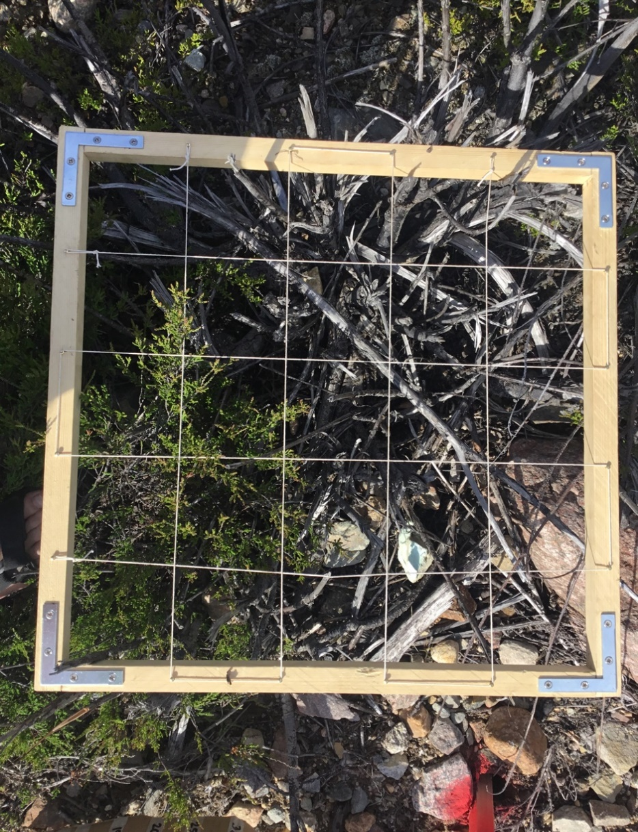
 |  |  |  |  |  |  |  |  |  |  | Ljung | 8
 |  | 4 | Fräst |  | 0 | 0 | 0 | 21 | 4 | 0 | Noll
 |  | 4 | Ofräst |  | 35 | 2 | 0 | 0 | 0 | 0 | Ljung | 25
 |  | 5 | Fräst |  | 0 | 0 | 0 | 21 | 4 | 0 | Noll
 |  | 5 | Ofräst |  | 20 | 1 | 0 | 0 | 0 | 0 | Ljung | 21
 |  |  |  |  |  |  |  |  |  |  | Lingon | 1
 |  |  |  |  |  |  |  |  |  |  | Rödven | 1
 |  | 6 | Fräst |  | 0 | 0 | 0 | 22 | 3 | 0 | Noll
 |  | 6 | Ofräst |  | 0 | 0.5 | 0 | 4 | 6 | 1 | Fårsvingel | 6
 |  |  |  |  |  |  |  |  |  |  | Gråfibbla | 6
 |  |  |  |  |  |  |  |  |  |  | Renfana | 1
 |  |  |  |  |  |  |  |  |  |  | Ljung | 6
 |  |  |  |  |  |  |  |  |  |  | Flockfibbla | 1
 |  | 7 | Fräst |  | 0 | 0 | 0 | 8 | 17 | 0 | Fårsvingel | 2
 |  |  |  |  |  |  |  |  |  |  | Rödven | 3
 |  | 7 | Ofräst |  | 7.5 | 0 | 0 | 6 | 0 | 0 | Fårsvingel | 5
 |  |  |  |  |  |  |  |  |  |  | Ljung | 20
 |  | 8 | Fräst |  | 0 | 0 | 0 | 22 | 3 | 0 | Ängsgröe | 3
 |  | 8 | Ofräst |  | 10 | 0.5 | 0 | 0 | 8 | 0 | Fårsvingel | 5
 |  |  |  |  |  |  |  |  |  |  | Ljung | 25
 |  |  |  |  |  |  |  |  |  |  | Gråfibbla | 1
 |  |  |  |  |  |  |  |  |  |  | Ängssvingel | 1
 |  |  |  |  |  |  |  |  |  |  | Flockfibbla | 4
 |  | 9 | Fräst |  | 0 | 0 | 0 | 8 | 17 | 0 | Fårsvingel | 1
 |  |  |  |  |  |  |  |  |  |  | Rödven | 1
 |  |  |  |  |  |  |  |  |  |  | Bergsyra | 1
 |  | 9 | Ofräst |  | 10 | 2 | 0 | 0 | 10 | 0 | Rödsvingel | 2
 |  |  |  |  |  |  |  |  |  |  | Ljung | 25
 |  |  |  |  |  |  |  |  |  |  | Gråfibbla

Mo Grindar
Liten öppen yta 30x5 m med lite träd och sly runt. Mycket stenig yta med lokalt material Sandrik morän genomsläppligt men med mycket stora fraktioner material 0-30cm. Frästa ytan helt vegetationsperioden
Inga kontrollrutor har gjorts vi lägger rutorna längs kanten på det frästa. Inte optimalt men det bästa vi kan göra
Rutor utlagda 30 cm från kanten(märkpinnen) i vardera behandling. Märkning också gjord på rälen

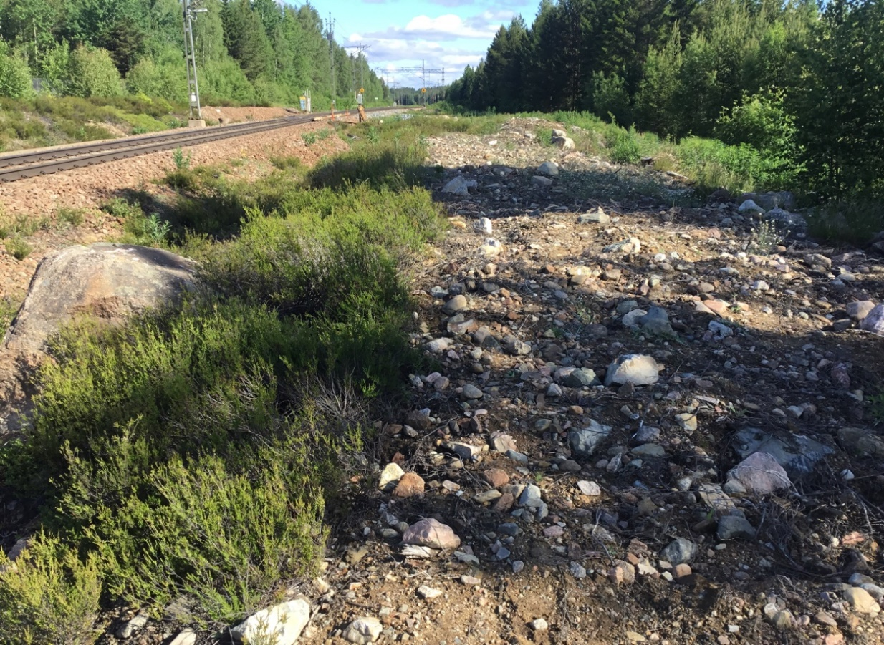

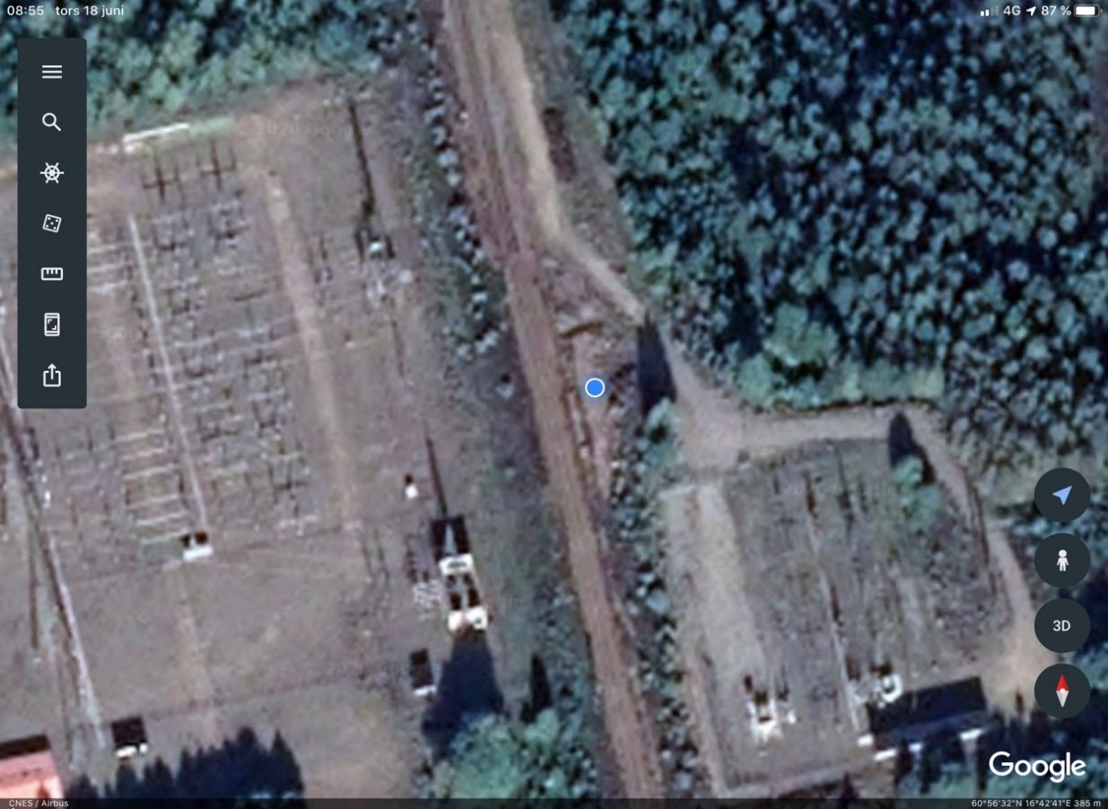

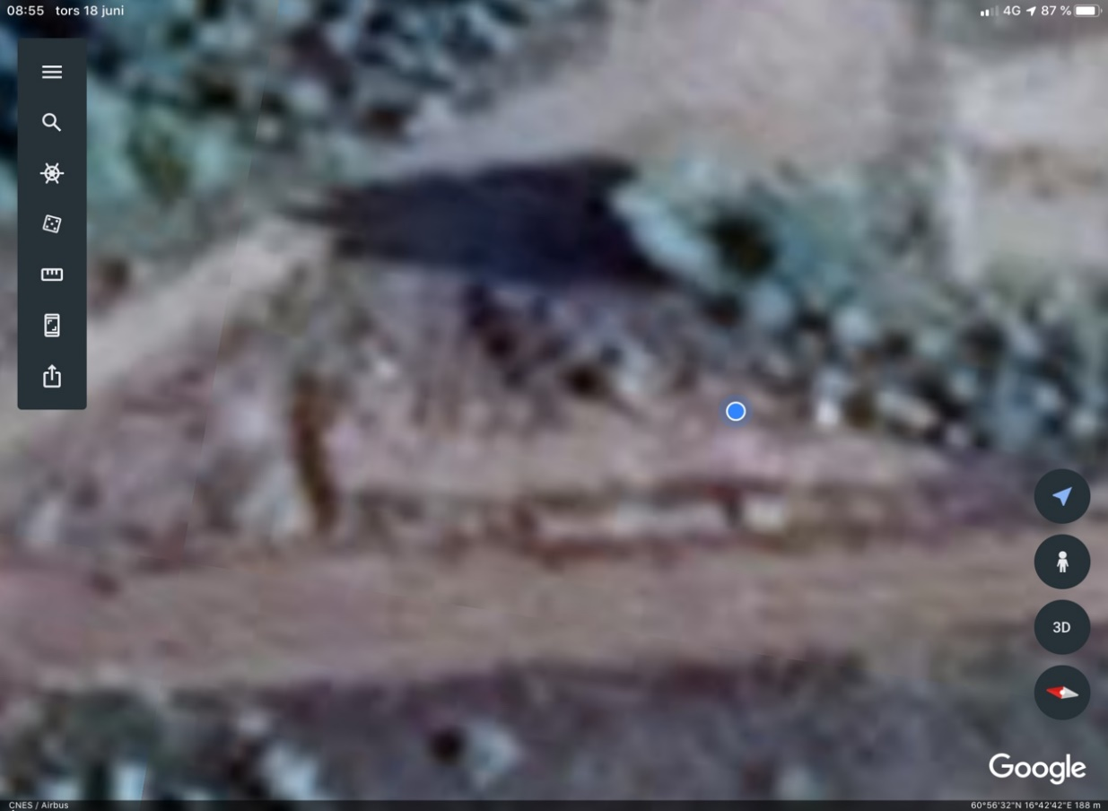

9. 8. 7. 6. 5. 4. 3. 2. 1
Rutpar ofräst närmast spår. Nr längst söderut.

Tallåsen
Öppen yta mer som en dikesslänt i nordöstlig riktning, solexponerat | Brunnit för några år sedan i vegetationen
Flora varierande; lingon Ljung fibblor och klöver.
Inga kontrollrutor är gjorda vilket görat vitlingars göra kontroller på olika sidor om diket (se bild)
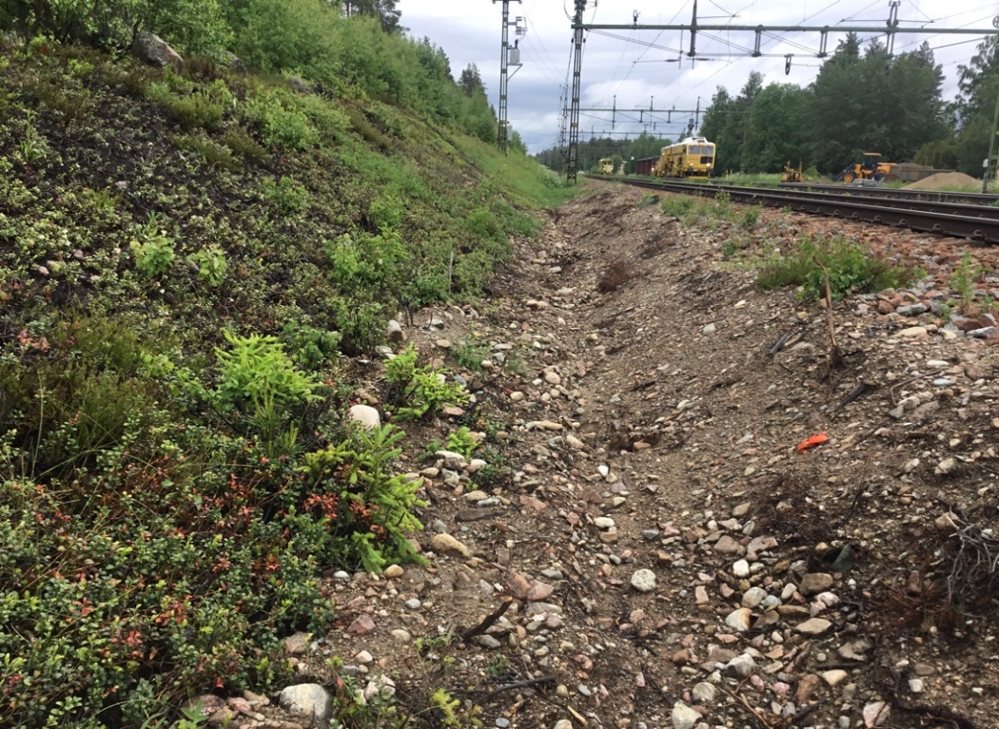

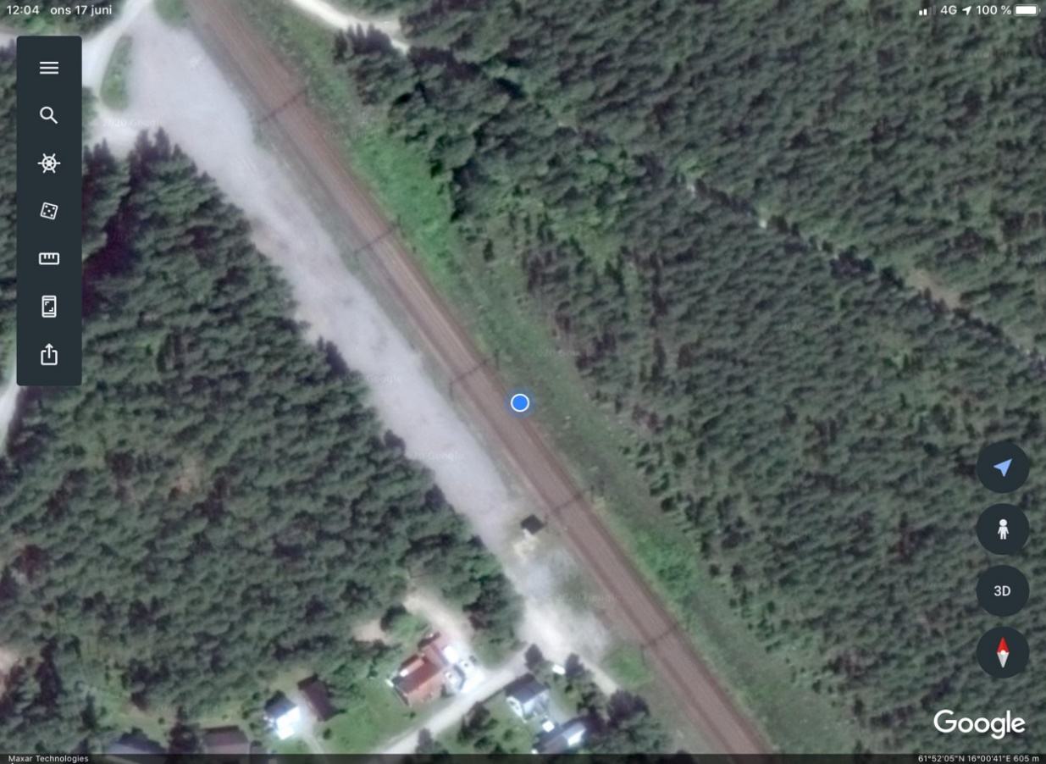

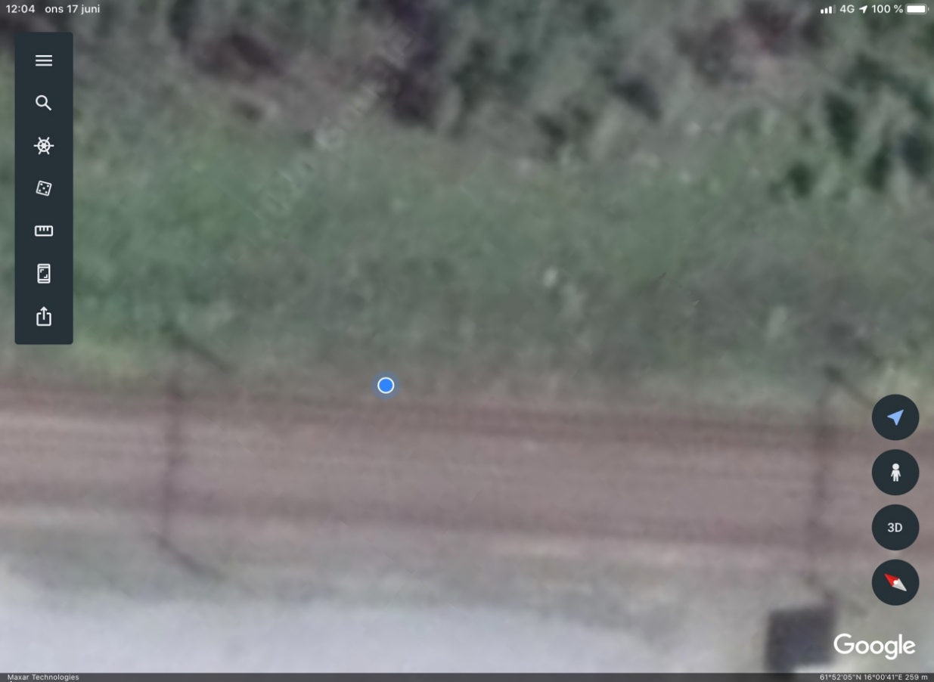

1. 2. 3. ......9. Ca 3 m mellanrum 1,6 m från betongkanter på slipers, kontroll 4,30 m

Ruta 1 längst till norr

Norra Valbo
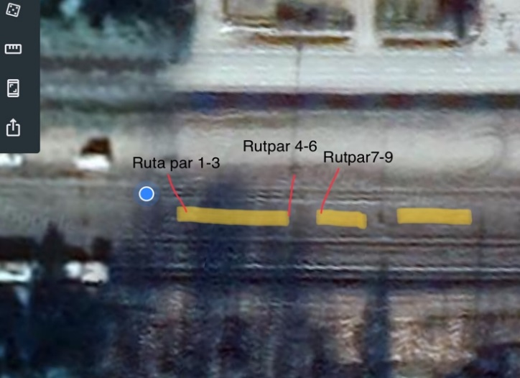
Beskrivning av ytan | Station
 | Valbo | Öppen solexponerad yta medtorrmarksflora. Mycket björkfröplantor

Storvik
Beskrivning av ytan | Station
 | Norra Valbo | Stor öppen station, mycket getväppling och torrmarksflora. Väldigt mycket Sten, de nya spåren är helt makadamiserade

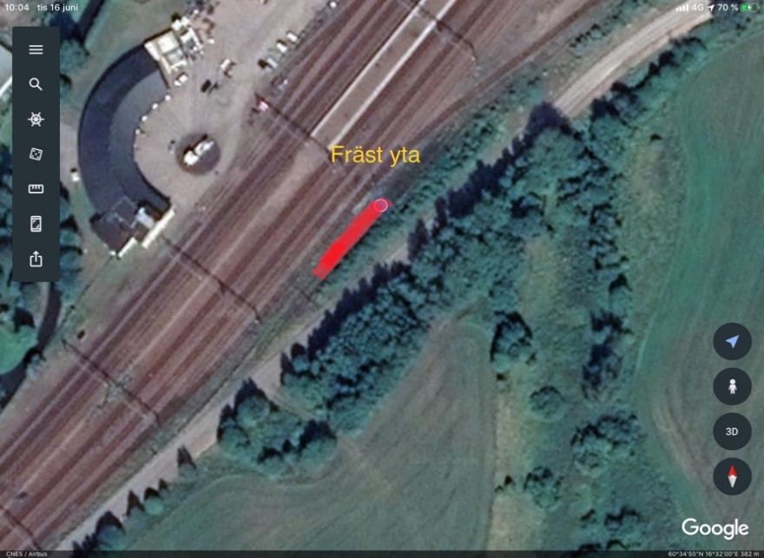
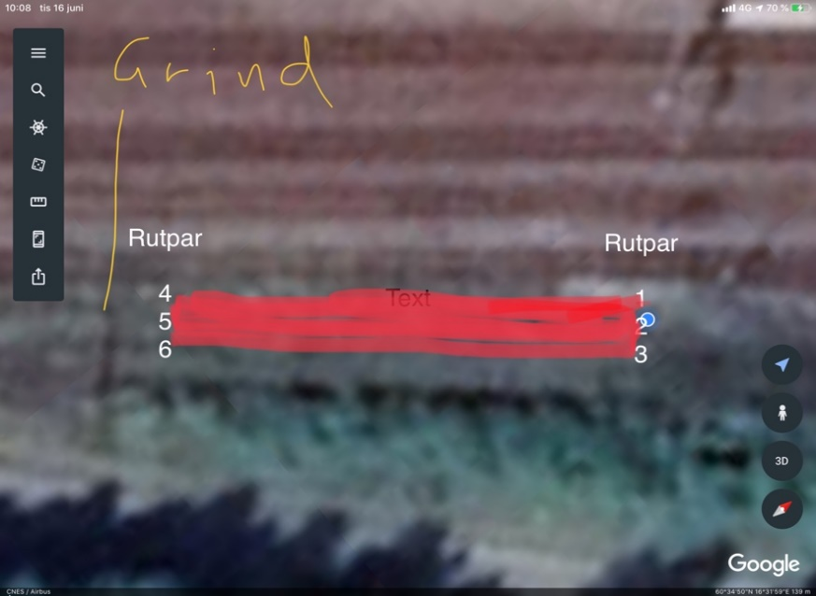

 |  |  | Märkning är gjort med pinnar och med märkfärg

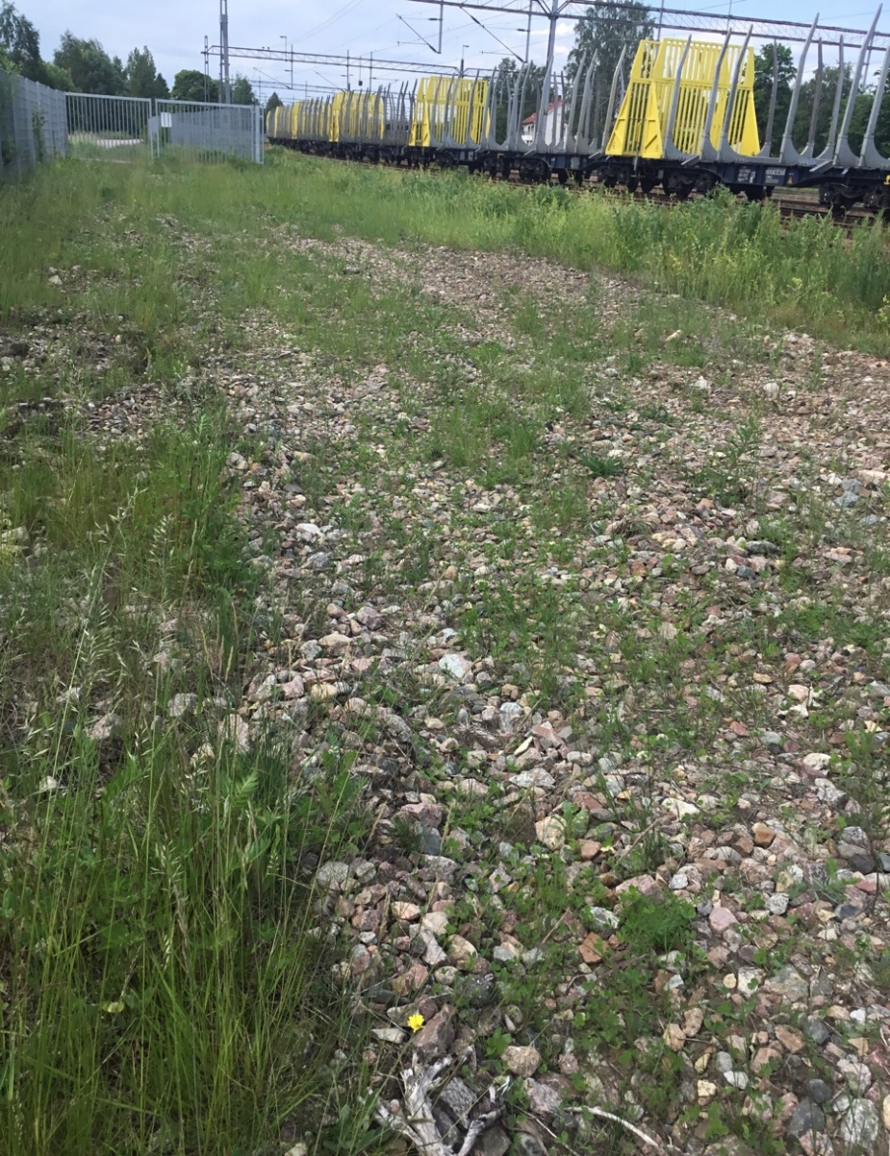
 |  |  |  | Kommentarer
 |  |  |  | Ruta 1 och 4 börjar 0,5 m från pinne/ kanten av fräsningen. 2&3 samt 5&6 ligger efter dessa med 0,5 m mellan på rad
 |  |  |  | Ruta7, ofräst, ligger 30 cm från betongkanter (färgmarkerad), frästa ligger 1,5 m från kanten
 |  |  |  | ’Ruta 8, ofräst ligger20cm från betongkanter, färgmarkering. Fräst ligger 1,5 fran betongkanter.
 |  |  |  | ’Ruta 9, ofräst ligger20cm från betongkanter, färgmarkering. Fräst ligger 1,5 fran betongkanter.

